Folha1
 |  |  | Escola Profissional Vasconcellos Lebre
 |  |  | Curso Profissional Cozinha/Pastelaria

 |  | Ementa Eco-Escolas 2017 - Equipa Eco - Cozinheiros

Ficha Técnica de Cozinha

Prato: | Creme de batata-doce e ervilha c/ Coentros |  |  | Foto | 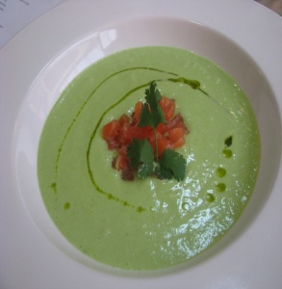

Aplicação:

Nº de Doses: | 4

Preço Venda Liquido Ind.

 |  |  |  |  |  |  |  | Kcal | Prot | Gord | Hidra.Carb
 | Quantidade | Unidade | Produto | Preço Uni. | Preço Total
 | 0.08 |  | Bacon | 8.59 € | 0.69 € | 80 | Bacon | 293.6 | 11.04 | 27.68 | 0
 | 0.2 |  | Batata-doce | 1.99 € | 0.40 € | 200 | Batata-doce | 238 | 2 | 0 | 200.283
 | 0.15 |  | Cenoura | 0.35 € | 0.05 € | 150 | Cenoura | 28.5 | 0.9 | 0 | 6.6
 | 0.05 |  | Alho-francês | 1.99 € | 0.10 € | 50 | Alha-francês | 10.5 | 0.9 | 0.15 | 1.45
 | 0.2 |  | Ervilha | 0.99 € | 0.20 € | 200 | Ervilha | 108 | 10.6 | 1 | 14
 | 0.03 |  | Coentros | 17.82 € | 0.53 € | 30 | Coentros | 6.6 | 0.72 | 0.18 | 0.54
 | 0.008 |  | Sal | 0.25 € | 0.00 € | 8 | Sal
 | 0.015 |  | Azeite | 5.99 € | 0.09 € | 15 | Azeite | 135 | 0.015 | 14.985 | 0
 |  |  |  |  | - € |  | Total | 820.2 | 26.175 | 43.995 | 222.873
 |  |  |  |  | - € |  | /Pessoa | 205.05 | 6.54375 | 10.99875 | 55.71825
 |  |  |  |  | - €
 |  |  |  |  | - €
 |  |  |  |  | - €
 |  |  |  |  | - €
 |  |  |  |  | - €
 |  |  |  |  | - €
 |  |  |  |  | - €
 |  |  |  |  | - €
 |  |  |  |  | - €
 |  |  |  |  | - €

 |  |  | Custo Total | 2.06 €
 |  |  | Custo Dose | 0.515
 |  |  | Food Cost / Ratio

 | Preparação:
 |  | Lavar devidamente os legumes e descascar os mesmos, cortando-os finamente;
 |  | Colocar os legumes numa panela em lume brando, cobertos de água, deixar cozer.
 |  | Reduzir a puré com a ajuda de uma varinha;
 |  | Cortar finamente o Bacon e desidratar o mesmo no forno a 70g durante 4h-5h;
 |  | Colocar o creme no prato e finalizar com o bacon e azeite aromatizado com coentros.

Folha3
 |  |  | Escola Profissional Vasconcellos Lebre
 |  |  | Curso Profissional Cozinha/Pastelaria

 |  | Ementa Eco-Escolas 2017 - Equipa Eco - Cozinheiros

Ficha Técnica de Cozinha

Prato: | Frescura de Morango |  |  | Foto | 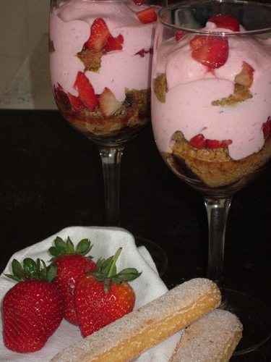

Aplicação:

Nº de Doses: | 4

Preço Venda Liquido Ind.

 | Quantidade | Unidade | Produto | Preço Uni. | Preço Total |  |  | Kcal | Prot | Gord | Hid. Carb.
 | 0.075 |  | Palitos de la Renne | 2.50 € | 0.19 € | 75 | Palito | 274.5 | 6 | 2.25 | 57
 | 0.25 |  | Iogurte de aroma de morango | 1.58 € | 0.40 € | 250 | Iogurte | 240 | 10.25 | 5 | 38.25
 | 0.3 |  | Morango | 2.58 € | 0.77 € | 300 | Morango | 87 | 87 | 1.2 | 15.9
 | 0.005 |  | Hortelã | 19.80 € | 0.10 € |  | Total | 601.5 | 103.25 | 8.45 | 111.15
 |  |  |  |  |  |  | /pessoa | 150.375 | 25.8125 | 2.1125 | 27.7875

 |  |  |  |  | - €
 |  |  |  |  | - €
 |  |  |  |  | - €
 |  |  |  |  | - €

 |  |  | Custo Total | 1.46 €
 |  |  | Custo Dose | 0.36
 |  |  | Food Cost / Ratio

 | Preparação:
 |  | Triturar metade dos morangos depois de lavados;
 |  | Colocar metade de um palito num copo;
 |  | Colocar o morango triturado;
 |  | De seguida 62g de iogurte;
 |  | Decorar com os restantes morangos e refrescar com Hortelã.

